EF 2.1
 |  |  | SEP - SEMS Formato NC-1
ESTUDIO DE FACTIBILIDAD
 | DETERMINACIÓN DEL ÁREA DE INFLUENCIA
 | Mapa del área
Instrucciones: En este espacio anexe o trace, un mapa de la zona con la ubicación de los municipios y localidades que integran el área de influencia, con sus respectivos nombres, vías de comunicación a la localidad seleccionada y servicios educativos existentes.

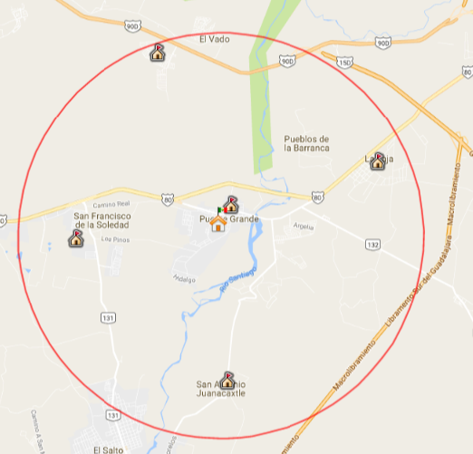

 |  | Escuelas secundarias en zona de influencia de 5,000 metros
 |  | Origen en escuela secundaria técnica No. 34 CCT 14DST0034B

EF 2.1 (2)
 |  |  | SEP - SEMS Formato NC-1
ESTUDIO DE FACTIBILIDAD
 | DETERMINACIÓN DEL ÁREA DE INFLUENCIA
 | Mapa del área
Instrucciones: En este espacio anexe o trace, un mapa de la zona con la ubicación de los municipios y localidades que integran el área de influencia, con sus respectivos nombres, vías de comunicación a la localidad seleccionada y servicios educativos existentes.

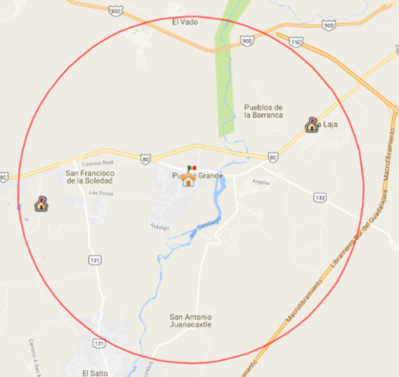

 |  | Escuelas preparatorias en zona de influencia de 5,000 metros
 |  | Origen en escuela secundaria técnica No. 34 CCT 14DST0034B

